Rekensheet
 |  | 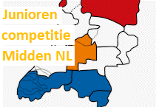 |  |  |  |  | Junioren competitie - Midden-NL

 |  | DATUM: | 2023-04-15
 |  | VERENIGING: | Hemus

 |  |  | Heat 1 LANG | Heat 2 KORT | Correctie factor J/M & leeftijd | Correctie factor boottype |  | Uitslag: Gecorrigeerd en omgerekend naar 500m |  |  | Leeftijd + geslacht van de roeiers |  |  |  | Boottype
 |  | Afstand | 1000 | 500
 | Rugnr. | Roeiers: | Geroeide tijd: |  |  |  |  | omgerekende tijd heat 1 | omgerekende tijd heat 2 | TOTAAL TIJD

Hemus | 6 | Levi, Johan | 0:03:48 | 0:01:55 | 0.95 | 1.08 |  | 0:01:57 | 0:01:58 | 0:03:55 | j16 | j17 |  |  | 2x
Viking | 5 | Laura, Tamar, Vera, Guusje | 0:04:38 | 0:02:18 | 0.76 | 1.12 |  | 0:01:58 | 0:01:57 | 0:03:56 | m12 | m10 | m12 | m12 | 4x+
Viking | 7 | Björn, Alvaro | 0:04:15 | 0:02:09 | 0.88 | 1.08 |  | 0:02:01 | 0:02:03 | 0:04:04 | j13 | j14 |  |  | 2x
Eem | 9 | Fenia | 0:04:43 | 0:02:23 | 0.86 | 1.00 |  | 0:02:02 | 0:02:03 | 0:04:05 | m17 |  |  |  | 1x
Hemus | 12 | Leonieke | 0:04:43 | 0:02:20 | 0.87 | 1.00 |  | 0:02:03 | 0:02:02 | 0:04:05 | m18 |  |  |  | 1x
Weesp | 16 | Niels, Synora | 0:04:15 | 0:02:07 | 0.91 | 1.08 |  | 0:02:05 | 0:02:04 | 0:04:09 | j19 | m14 |  |  | 2x
Hemus | 17 | Victor, Bruun | 0:04:26 | 0:02:14 | 0.88 | 1.08 |  | 0:02:06 | 0:02:07 | 0:04:14 | j14 | j13 |  |  | 2x
Eem/VADA | 8 | Feyou, Hendrik, Meike, Mas | 0:04:30 | 0:02:23 | 0.82 | 1.12 |  | 0:02:05 | 0:02:11 | 0:04:16 | m13 | j12 | m12 | j14 | 4x+
Hemus | 11 | Marit, Anna | 0:04:32 | 0:02:20 | 0.89 | 1.08 |  | 0:02:11 | 0:02:14 | 0:04:25 | m19 | m18 |  |  | 2x
Pampus | 2 | Isabel, Lilia | 0:05:08 | 0:02:32 | 0.80 | 1.08 |  | 0:02:13 | 0:02:12 | 0:04:25 | m13 | m14 |  |  | 2x
Hemus | 13 | Sophia, Kirsten | 0:05:18 | 0:02:38 | 0.81 | 1.08 |  | 0:02:19 | 0:02:19 | 0:04:38 | m13 | m15 |  |  | 2x
Viking | 4 | Orion, Joep, Ole, Lenne | 0:05:01 | 0:02:29 | 0.85 | 1.12 |  | 0:02:22 | 0:02:21 | 0:04:43 | j12 | j13 | j12 | j12 | 4x+
Pampus | 1 | Neo, Saar | 0:05:35 | 0:02:44 | 0.80 | 1.08 |  | 0:02:26 | 0:02:23 | 0:04:49 | j11 | m13 |  |  | 2x
Hemus | 15 | Nadia, Wietze, Thobias, Roos | 0:06:15 | 0:02:44 | 0.83 | 1.00 |  | 0:02:36 | 0:02:16 | 0:04:53 | m17 | j12 | j13 | m12 | C4x+
Weesp | 3 | Naut, Antoni | 0:04:24 | 0:02:00 | 0.96 | 1.08 |  | 0:02:16 | 0:02:04 | 0:04:21 | j17 | j17 |  |  | 2x
Hemus | 10 | Olivier, Tio | 0:05:44 | 0:02:56 | 0.96 | 0.93 |  | 0:02:32 | 0:02:36 | 0:05:08 | j18 | j16 |  |  | c2x+
Hemus | 14 | Kyra, Julia, Emma, Marie-Julie | 0:06:14 | 0:02:37 | 0.85 | 1.12 |  | 0:02:58 | 0:02:29 | 0:05:26 | m16 | m17 | m15 | m16 | 4x+

Masterdata
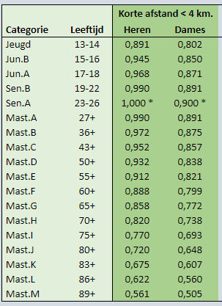
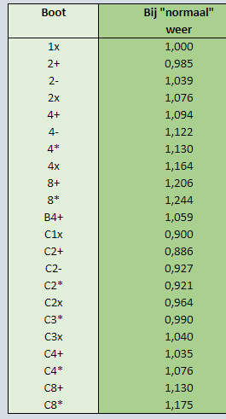
 |  |  |  | Hemus correctiefactoren |  |  | Correctie factoren RV De Maas
Categorie roeiers | Roeier factor | Boot type | Boot factor | leeftijds klasse | man | vrouw | Leeftijden | Boten
M10 | 0.730 | 8+ | 1.230 | 10 | 0.798 | 0.714
M11 | 0.750 | 8x+ | 1.250 | 11 | 0.822 | 0.736
M12 | 0.770 | 4x+ | 1.120 | 12 | 0.846 | 0.758
M13 | 0.790 | 4x | 1.163 | 13 | 0.869 | 0.778
M14 | 0.810 | 4+ | 1.093 | 14 | 0.892 | 0.798
M15 | 0.830 | 4- | 1.143 | 15 | 0.912 | 0.816
M16 | 0.850 | 2x | 1.083 | 16 | 0.932 | 0.834
M17 | 0.861 | 2+ | 0.940 | 17 | 0.948 | 0.8485
M18 | 0.871 | 2- | 1.035 | 18 | 0.964 | 0.863
M19 | 0.900 | 1x | 1.000 | 19-20 | 0.987 | 0.883
J10 | 0.800 | C4x+ | 1.000 | 21-23 | 1 | 0.895
J11 | 0.820 | C4+ | 0.983 | 24-27 | 1 | 0.895
J12 | 0.840 | C4x | 1.080 | 28-36 | 0.99 | 0.886
J13 | 0.864 | Zee4 | 1.040 | 37-43 | 0.97 | 0.868
J14 | 0.891 | C3x+ | 0.983 | 44-50 | 0.94 | 0.842
J15 | 0.918 | C3x | 1.040 | 51-55 | 0.914 | 0.818
J16 | 0.945 | C2x | 1.018 | 56-60 | 0.884 | 0.792
J17 | 0.957 | C2+ | 0.940 | 61-65 | 0.852 | 0.763
J18 | 0.968 | C2x+ | 0.925 | 66-70 | 0.818 | 0.732
J19 | 1.000 | C1x | 0.850 | 71-75 | 0.783 | 0.701
 |  | W2x+ | 0.820 | 76-80 | 0.748 | 0.669
 |  |  |  | 81-85 | 0.713 | 0.637

